Закупки
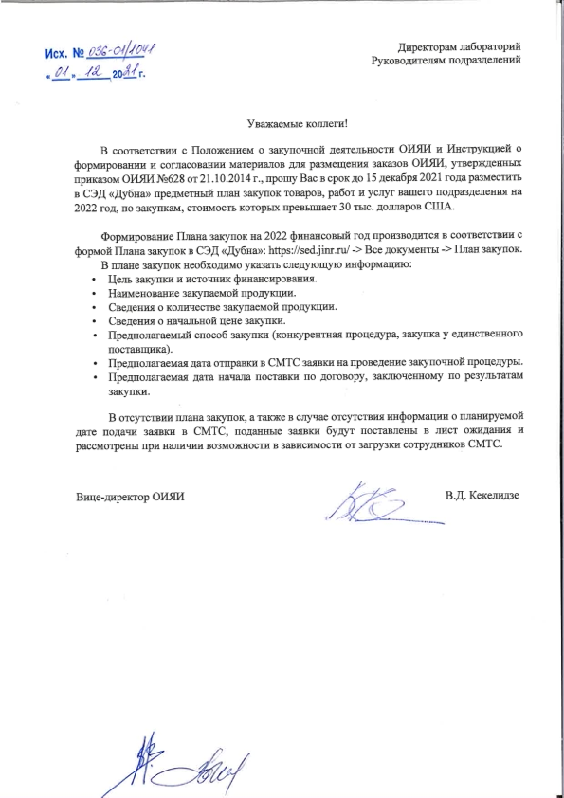
Заявки порогового значения "A" и выше по проекту NICA
Период | Источник финансирования | Количество в плане | Сумма $ | Количество заявок запущено (с учетом заявок по счетам, объединения заявок) | Сумма $ | % по количеству заявок | % по сумме к плану
На 01.12.2021 | Бюджет 1065 | 248 | 61,576,641 | 150 | 26,893,505 | 60.5 | 43.7
 | Целевые средства | 29 | 18,444,267 | 19 | 7,580,567 | 65.5 | 41.1
2022 год | Бюджет 1065 | 189 | 32,699,876
 | Целевые средства | 28 | 28,120,767

